Sheet1
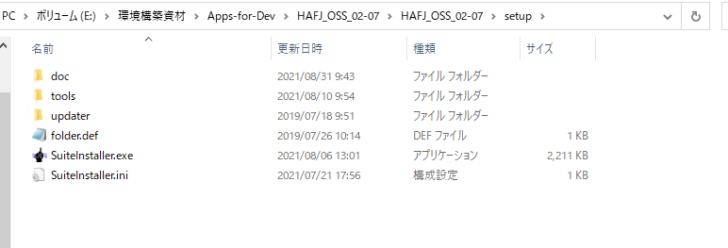
2023-02-15
安全規則を読みました
2023-02-16
アカウントのパスワードが間違っている問題を解決し、git からコードをダウンロードしました
2023-02-17
マニュアルに従って開発環境を構築する
2023/2/20~2023/2/21
自動生成のコード手順書を読みました
HAFJ OSS で自動生成されたコードを使用して、手順に従って JET テンプレートをインポートします。
JUnit と Mockito テクノロジーを学びました
2023-02-22
刑さん の設計書を使用して F 層コードを自動生成しました
F層コードを読みました
2023-02-24
単体テストの手順書を読みました
テスト コードを自動的に生成し、D 層ファイルが欠落していることを確認します
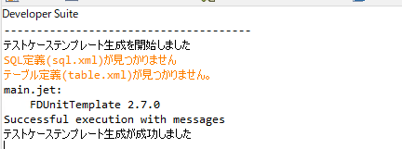

データベースの設定不足かと思い、D層コードの生成を調べてみた
2023/2/27~2023/2/28
SQL 定義 GUI を調査していました, | 起動できない次の問題が発生しました
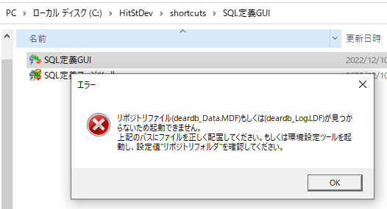

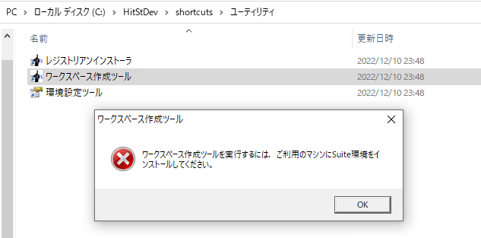

ソフトウェアを再インストールすると問題が解決しました

